Diagrama del proceso
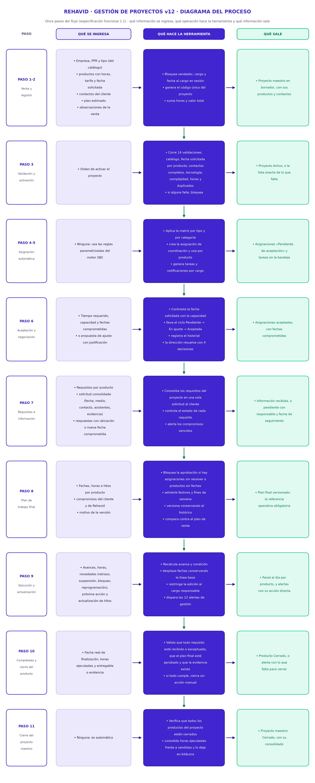
REHAVID S.A.S. · Gestión de proyectos v12 · Mapa de usuario y guía de validación · SEGUNDA RONDA

Pestaña 2 · Diagrama del proceso de once pasos: por cada paso, qué información se ingresa, qué operación hace la herramienta y qué información sale. Solo lectura.

